Criterios_Ev_CM26
Criterios de Evaluación de ayudas Río Hortega 2026 (artículo 36 de la convocatoria AES 2026)
1. Evaluación de los méritos curriculares la persona candidata (0-15)
a) Publicaciones: Desde 2019
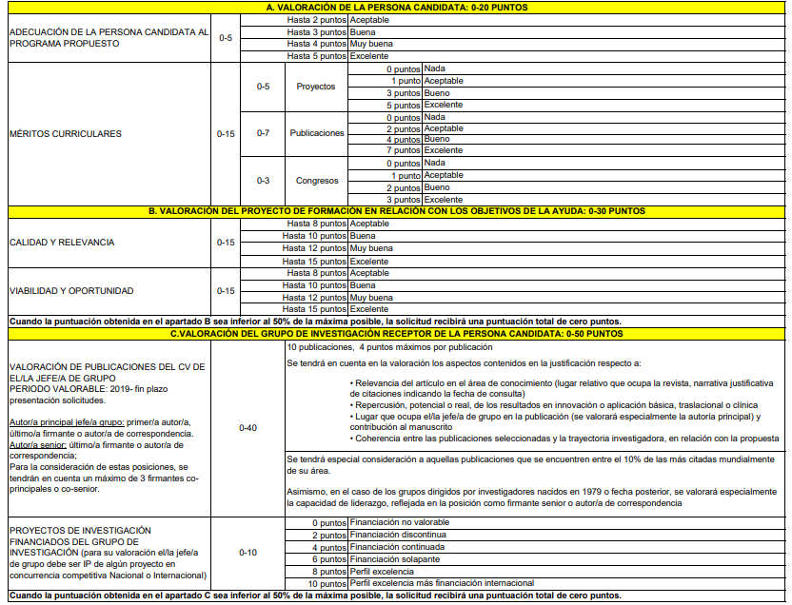
b) Proyectos
c) Congresos

NOVEDAD: VALORACIÓN DE MÉRITOS ÚLTIMOS 7 AÑOS

2. Evaluación del Grupo de investigación(0-50):
a) Publicaciones originales desde 2019. Evaluación DORA (0-40)

b) Proyectos (0-10)

En el caso de los grupos dirigidos por investigadores nacidos en 1981 o fecha posterior (categoría de jóvenes investigadores), se valorará la capacidad de liderazgo, reflejada en la posición como firmante senior o corresponding.

Criterios objetivos complementarios a la evaluación DORA:
Se decide otorgar las siguientes puntuaciones para la evaluación de las publicaciones.
Puntos | Cuartil | Posición
4 | D1 | Autor principal/correspondencia | Si Jefe/a de grupo nacido en 1981 o fecha posterior, 6 puntos por cada publicación como senior D1)
3 | Q1 | Autor principal/correspondencia
2 | Q2 | Autor principal/correspondencia
2 | D1 | Otras posiciones (no autor principal)
0.6 | Q1 | Otras posiciones (no autor principal)
0.2 | Q2 | Otras posiciones (no autor principal)

